Blad1
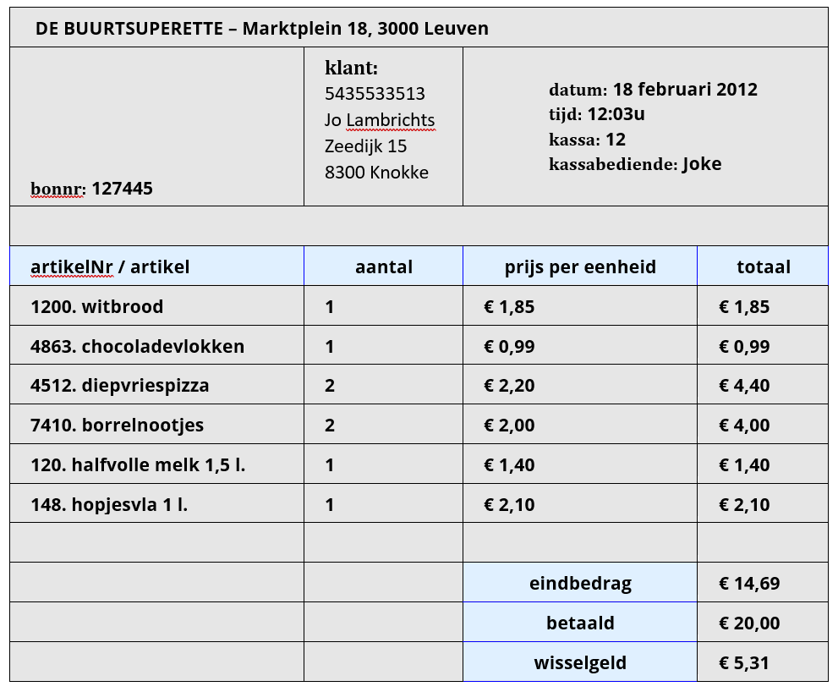
 | NV0 | NV1 | NV2 | NV3
 | WinkelNaam
 | WinkelStraat | FACTUUR | FACTUUR | FACTUUR
 | WinkelPostcode | Factuurnummer | Factuurnummer | Factuurnummer
 | WinkelStad | KlantNr | KlantNr | KlantNr
 |  | KlantVoornaam | KlantVoornaam | FactuurDatum
 | KlantNr | KlantAchternaam | KlantAchternaam | FactuurTijd
 | KlantVoornaam | KlantStraatnaam | KlantStraatnaam | KassaID
 | KlantAchternaam | KlantHuisnummer | KlantHuisnummer | MedewerkerID
 | KlantStraatnaam | KlantPostcode | KlantPostcode | BestellingBetaald
 | KlantHuisnummer | KlantGemeente | KlantGemeente
 | KlantPostcode |  | FactuurDatum
 | KlantGemeente |  | FactuurTijd | FACTUURLIJN
 |  | FactuurDatum | FactuurKassa | Factuurnummer
 | FactuurNummer | FactuurTijd | FactuurKassaBediende | Artikelnummer
 | FactuurDatum | FactuurKassa | BestellingBetaald | ArtikelAantal
 | FactuurTijd | FactuurKassaBediende
 | FactuurKassa | BestellingBetaald
 | FactuurKassaBediende |  | FACTUURLIJN | MEDEWERKER
 |  |  | Factuurnummer | MedewerkerID
M | ArtikelNr | FACTUURLIJN | Artikelnummer | Naam
M | ArtikelNaam | Factuurnummer | ArtikelAantal | Functie
M | ArtikelAantal | ArtikelNr
M | ArtikelPrijsPerEenheid | ArtikelNaam
 | ArtikelTotaal | ArtikelAantal | ARTIKELS | KASSA
 |  | ArtikelPrijs | ArtikelNummer | KassaID
 | BestellingEindbedrag |  | ArtikelNaam | KassaNummer
 | BestellingBetaald |  | ArtikelAantal | KassaBetaalMogelijkheden
 | BestellingWisselgeld |  | ArtikelPrijs
 |  |  |  | ARTIKELS
 |  |  |  | ArtikelNummer
 |  |  |  | ArtikelNaam
 |  |  |  | ArtikelAantal
 |  |  |  | ArtikelPrijs

 |  |  |  | KLANTEN
 |  |  |  | KlantNummer
 |  |  |  | KlantVoornaam
 |  |  |  | KlantAchternaam
 |  |  |  | KlantStraatnaam
 |  |  |  | KlantHuisnummer
 |  |  |  | KlantPostcode

 |  |  |  | GEMEENTE
 |  |  |  | Postcode
 |  |  |  | Gemeente

